00_요약
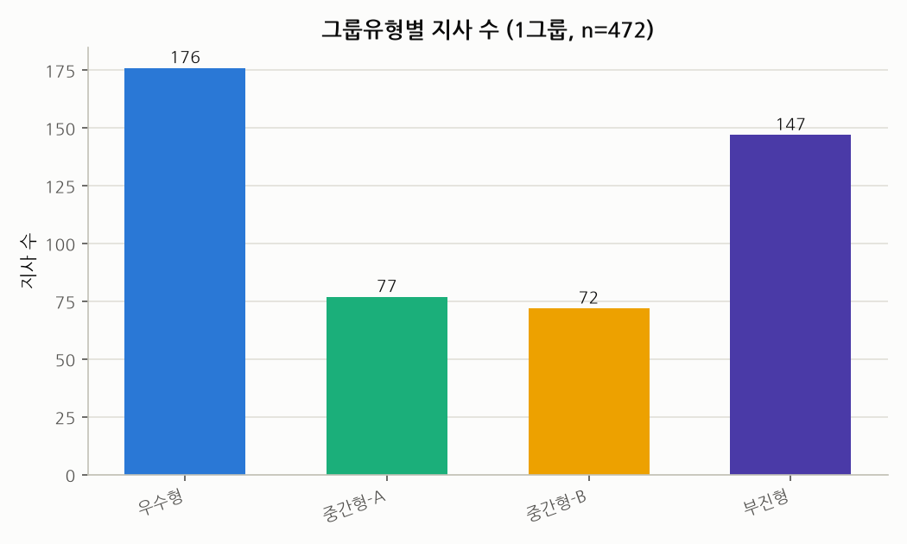
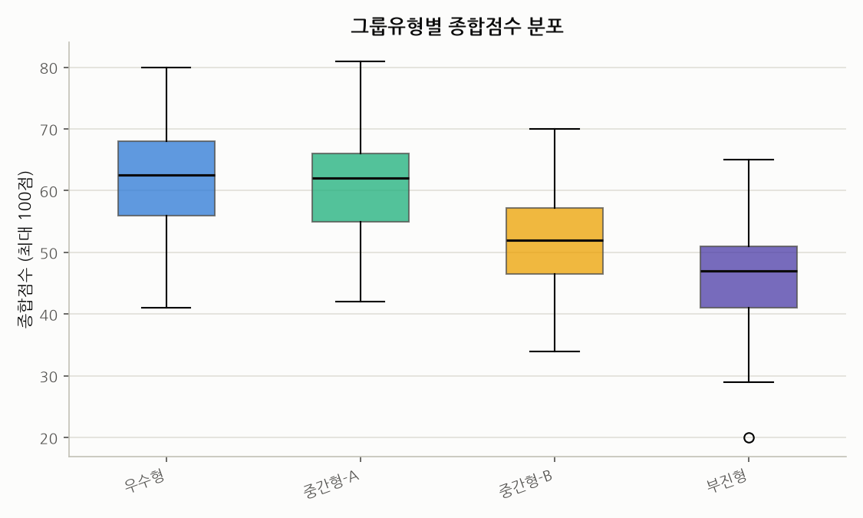
GA 지사분석 보고서 — 1그룹 지사 성과 그룹화
분석대상: 그룹분류=1그룹 지사 472개 (사업단 12개, 조직 85개) | 작성일: 2026-07-03
방법론: 11개 성과지표를 지표별 배점(합계 100점) 내에서 분위수(rank 기반) 등분할로 채점 → 각 점수대 지사 수를 균등 배분 → 종합점수 기준 KMeans(k=3)로 우수형/중간형/부진형 분류 → 중간형은 실루엣 스코어로 최적 k를 자동 선택해 세분화

그룹유형별 요약
그룹유형 | 지사수 | 평균종합점수 | 그룹특징
우수형 | 176 | 62.20 | 전 지표 상위권 고르게 우수
중간형-A | 77 | 61.20 | 수익성 우수형
중간형-B | 72 | 52.20 | 손해율 강점·수익성 약점형
부진형 | 147 | 46.00 | 전 지표 하위권, 종합 개선 필요

핵심 인사이트
- 1그룹 472개 지사는 우수형/중간형(2개 세부유형)/부진형 4개 유형으로 분류됨.
- 우수형은 전 지표에서 고르게 상위권이며 특히 수익성·활동성 지표가 강함.
- 중간형은 세부적으로 '수익성 우수형'과 '손해율 강점·수익성 약점형'으로 나뉘어, 동일한 '중간' 총점이라도 강약점 프로파일이 다름.
- 부진형은 손해율 카테고리 달성률이 가장 낮아 손해율 관리가 개선 포인트로 파악됨.

03_그룹분류_프로파일
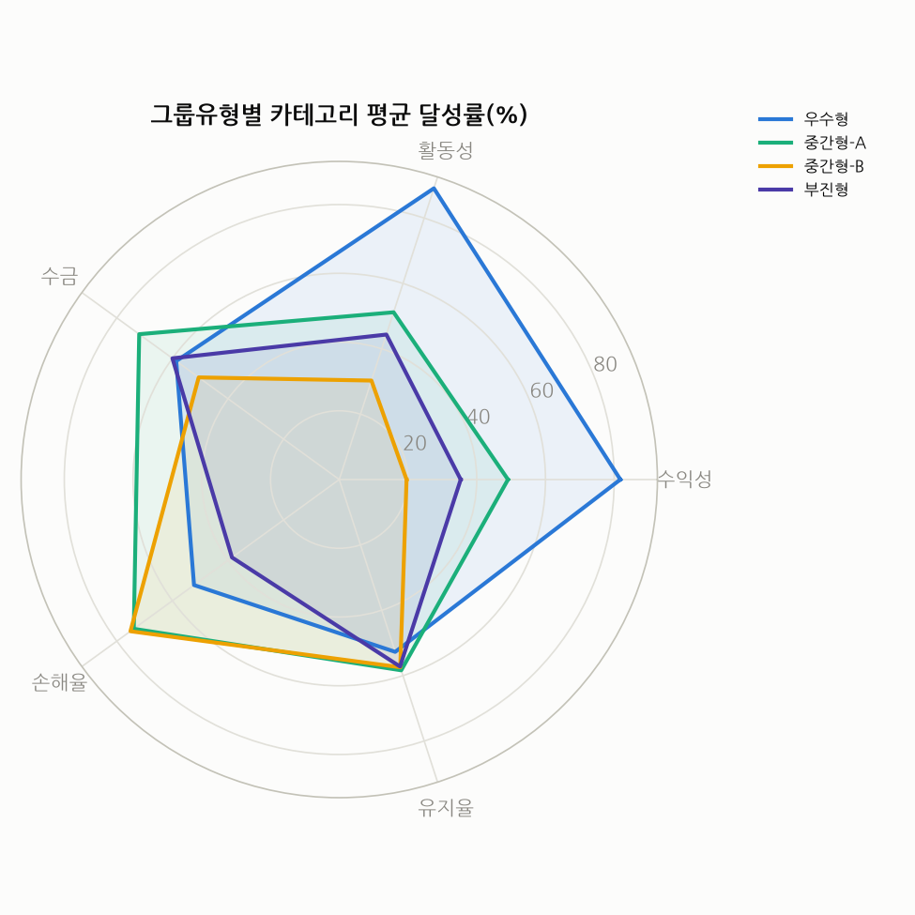
그룹유형별 프로파일
중간형 세분화: 실루엣 스코어 기준 최적 k=2 자동 선택 (실루엣 스코어=0.1939)

그룹유형 | 지사수 | 평균종합점수 | 수익성_평균달성률 | 활동성_평균달성률 | 수금_평균달성률 | 손해율_평균달성률 | 유지율_평균달성률 | 그룹특징
우수형 | 176 | 62.24 | 81.79 | 89.09 | 58.64 | 52.23 | 52.72 | 전 지표 상위권 고르게 우수
중간형-A | 77 | 61.23 | 49.09 | 51.17 | 71.95 | 73.90 | 58.36 | 수익성 우수형
중간형-B | 72 | 52.22 | 19.58 | 30.28 | 50.56 | 75.09 | 57.43 | 손해율 강점·수익성 약점형
부진형 | 147 | 46.03 | 35.34 | 44.35 | 60.00 | 38.57 | 57.21 | 전 지표 하위권, 종합 개선 필요

04_시각화
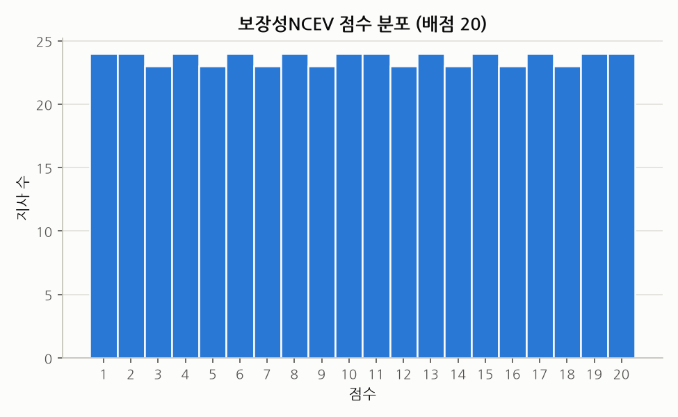
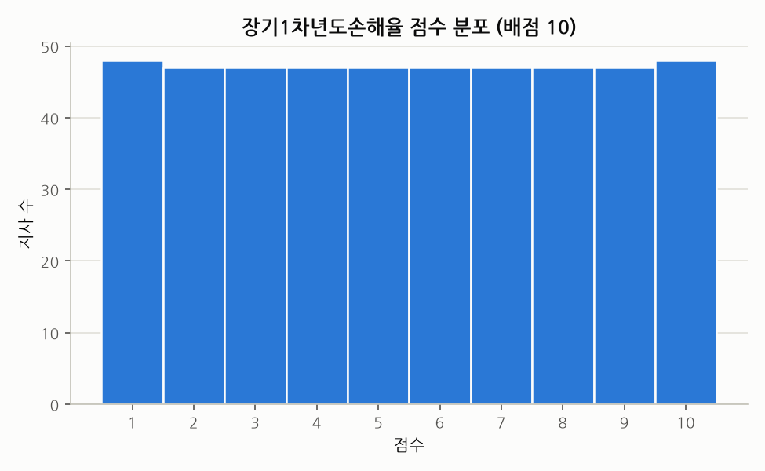
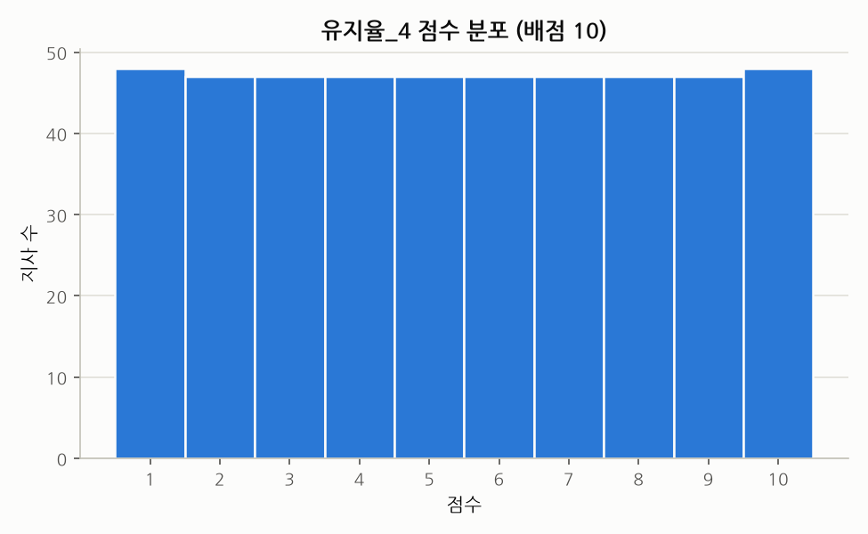
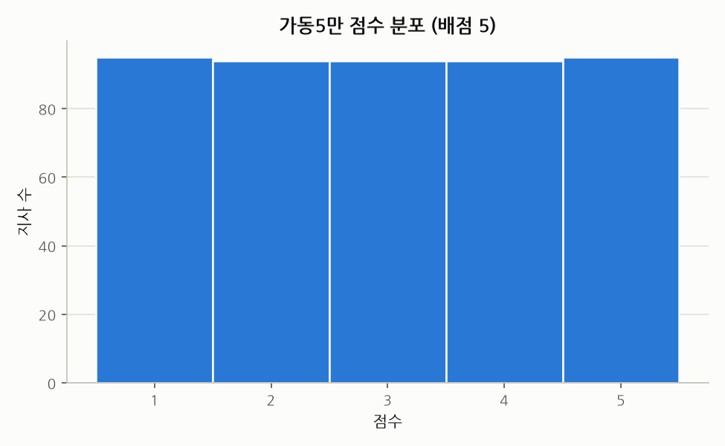
지표별 점수 균등분포 검증
분위수 등분할 방식 적용 결과, 지표별 배점 구간(1~배점)에 지사가 고르게 분포됨을 확인.

06_전처리_Q4_Q6
전처리 Q4~Q6 (전체 데이터: 1/2/3그룹)
[Q4] 그룹별 사업단 평균 보장성NCEV 분포 (histogram)

그룹분류 | 사업단_가상 | 평균보장성NCEV
1그룹 | 사업단_0 | 2,175.92
1그룹 | 사업단_1 | 1,822.57
1그룹 | 사업단_10 | 1,767.77
1그룹 | 사업단_11 | 7,076.53
1그룹 | 사업단_2 | 1,842.95
1그룹 | 사업단_3 | 2,761.47
1그룹 | 사업단_4 | 1,861.41
1그룹 | 사업단_5 | 1,889.37
1그룹 | 사업단_6 | 2,915.02
1그룹 | 사업단_7 | 2,679.72
1그룹 | 사업단_8 | 3,607.14
1그룹 | 사업단_9 | 2,382.47
2그룹 | 사업단_0 | 638.97
2그룹 | 사업단_1 | 622.60
2그룹 | 사업단_10 | 532.31
2그룹 | 사업단_11 | 592.00
2그룹 | 사업단_2 | 595.56
2그룹 | 사업단_3 | 540.96
2그룹 | 사업단_4 | 607.98
2그룹 | 사업단_5 | 661.80
2그룹 | 사업단_6 | 620.00
2그룹 | 사업단_7 | 549.37
2그룹 | 사업단_8 | 574.00
2그룹 | 사업단_9 | 557.99
3그룹 | 사업단_0 | 264.05
3그룹 | 사업단_1 | 230.61
3그룹 | 사업단_10 | 246.87
3그룹 | 사업단_11 | 262.22
3그룹 | 사업단_2 | 266.12
3그룹 | 사업단_3 | 224.50
3그룹 | 사업단_4 | 267.06
3그룹 | 사업단_5 | 248.26
3그룹 | 사업단_6 | 240.82
3그룹 | 사업단_7 | 241.75
3그룹 | 사업단_8 | 251.24
3그룹 | 사업단_9 | 271.61

[Q5] 그룹별 사업단 평균 가동5만/가동20만 분포 (boxplot)
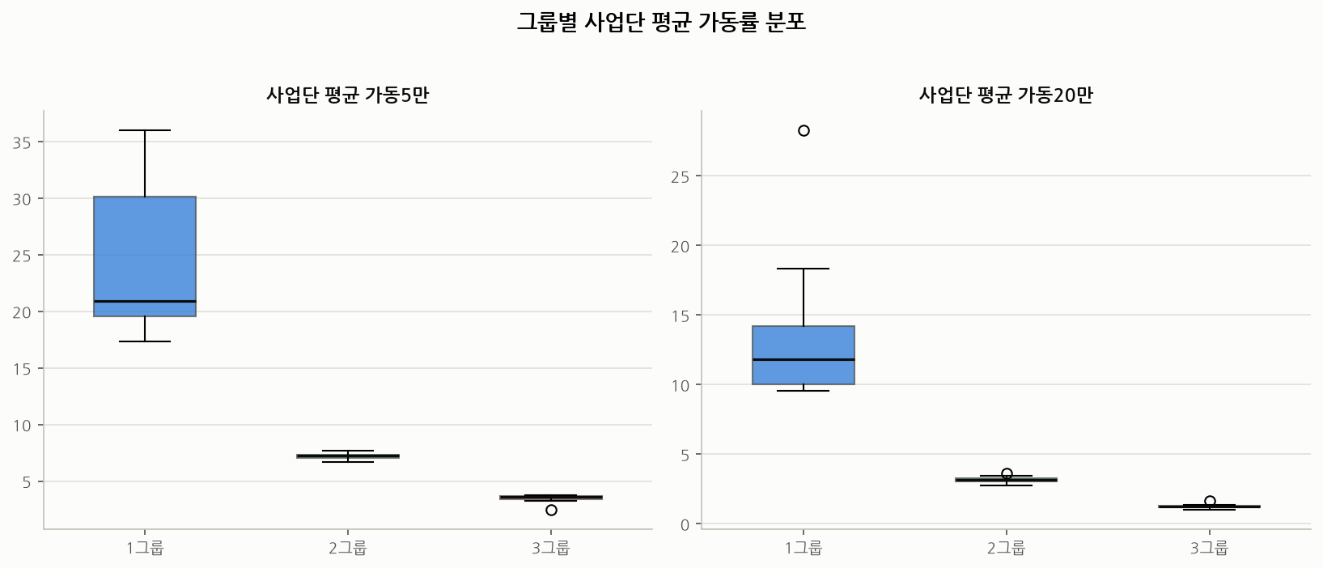

그룹분류 | 사업단_가상 | 가동5만_가상 | 가동20만_가상
1그룹 | 사업단_0 | 20.33 | 11.22
1그룹 | 사업단_1 | 18.89 | 9.57
1그룹 | 사업단_10 | 20.19 | 9.96
1그룹 | 사업단_11 | 36.01 | 28.28
1그룹 | 사업단_2 | 18.80 | 10.01
1그룹 | 사업단_3 | 21.53 | 12.41
1그룹 | 사업단_4 | 17.34 | 9.79
1그룹 | 사업단_5 | 19.82 | 11.22
1그룹 | 사업단_6 | 30.73 | 15.66
1그룹 | 사업단_7 | 26.42 | 13.70
1그룹 | 사업단_8 | 34.05 | 18.33
1그룹 | 사업단_9 | 29.91 | 12.98
2그룹 | 사업단_0 | 7.23 | 3.17
2그룹 | 사업단_1 | 7.69 | 3.17
2그룹 | 사업단_10 | 6.77 | 2.95
2그룹 | 사업단_11 | 6.82 | 3.46
2그룹 | 사업단_2 | 7.37 | 3.29
2그룹 | 사업단_3 | 7.25 | 3.20
2그룹 | 사업단_4 | 7.50 | 3.10
2그룹 | 사업단_5 | 6.71 | 3.27
2그룹 | 사업단_6 | 7.09 | 3.63
2그룹 | 사업단_7 | 7.34 | 2.81
2그룹 | 사업단_8 | 7.23 | 3.12
2그룹 | 사업단_9 | 7.25 | 2.76
3그룹 | 사업단_0 | 3.58 | 1.30
3그룹 | 사업단_1 | 3.72 | 0.99
3그룹 | 사업단_10 | 3.71 | 1.18
3그룹 | 사업단_11 | 2.45 | 1.64
3그룹 | 사업단_2 | 3.66 | 1.34
3그룹 | 사업단_3 | 3.46 | 1.15
3그룹 | 사업단_4 | 3.24 | 1.23
3그룹 | 사업단_5 | 3.58 | 1.27
3그룹 | 사업단_6 | 3.62 | 1.23
3그룹 | 사업단_7 | 3.45 | 1.01
3그룹 | 사업단_8 | 3.32 | 1.38
3그룹 | 사업단_9 | 3.78 | 1.27

[Q6] 사업단별 장기1차→2차년도손해율 증가폭
증가폭이 가장 적은 사업단: 사업단_7

사업단_가상 | 장기1차년도손해율_가상 | 장기2차년도손해율_가상 | 증가폭
사업단_7 | 43.76 | 77.62 | 33.85
사업단_0 | 50.79 | 85.83 | 35.04
사업단_8 | 34.98 | 74.78 | 39.80
사업단_9 | 47.38 | 90.89 | 43.52
사업단_2 | 34.34 | 79.87 | 45.52
사업단_4 | 34.47 | 81.76 | 47.30
사업단_1 | 32.47 | 83.11 | 50.64
사업단_10 | 32.99 | 85.54 | 52.55
사업단_11 | 37.44 | 90.31 | 52.87
사업단_6 | 32.15 | 85.38 | 53.23
사업단_3 | 35.47 | 104.45 | 68.98
사업단_5 | 28.91 | 109.74 | 80.83

[6-1] 사업단_7 내 증가폭 최소 TOP10 상호명
상호명_가상 | 조직명_가상 | 장기1차년도손해율_가상 | 장기2차년도손해율_가상 | 증가폭
상호_1488 | 조직_10 | 985.45 | 51.29 | -934.15
상호_2183 | 조직_58 | 728.67 | -2.69 | -731.36
상호_1926 | 조직_41 | 225.17 | 48.57 | -176.60
상호_216 | 조직_23 | 195.44 | 51.22 | -144.22
상호_1243 | 조직_10 | 187.27 | 55.23 | -132.05
상호_534 | 조직_52 | 129.73 | 25.10 | -104.63
상호_780 | 조직_41 | 82.14 | 12.47 | -69.67
상호_133 | 조직_58 | 101.75 | 41.25 | -60.49
상호_1777 | 조직_23 | 61.11 | 8.94 | -52.17
상호_2039 | 조직_10 | 35.13 | -0.63 | -35.76

[6-2] 사업단_7 내 증가폭 최대 TOP10 상호명
상호명_가상 | 조직명_가상 | 장기1차년도손해율_가상 | 장기2차년도손해율_가상 | 증가폭
상호_901 | 조직_10 | 43.13 | 406.97 | 363.84
상호_2072 | 조직_23 | 14.04 | 345.12 | 331.09
상호_1291 | 조직_23 | 1.88 | 218.85 | 216.97
상호_1069 | 조직_41 | 7.22 | 217.55 | 210.33
상호_2377 | 조직_52 | 1.88 | 206.80 | 204.92
상호_739 | 조직_23 | 120.66 | 293.14 | 172.48
상호_2077 | 조직_41 | 72.45 | 244.92 | 172.46
상호_705 | 조직_59 | 187.72 | 356.43 | 168.71
상호_1455 | 조직_59 | 79.56 | 222.95 | 143.39
상호_1247 | 조직_41 | 20.79 | 154.08 | 133.29

